MDNG45BTO
Zvolte jazyk |  |  |  | Šířka otvoru (A) |  |  |  |  |  |  |  |  |  |  |  |  |  | Prosím, vyplňte pole, která jsou označena barevně!
Select a language |  |  |  | Výška otvoru (B)
Wählen Sie eine Sprache: |  |  | CZ | Směr otevírání
Wybierz język: |  |  |  |  |  |  |  |  |  |  |  |  | E | Příklady kotvení
Sélectionner une langue: |  |  |  | Směr otevírání |  |  |  |  | Otevírání dovnitř | Otevírání ven
Kies een taal: |  |  |  | Doporučená objedací šířka rámu (W) |  |  |  |  | W = A+100 | W = A+50
Valige keel |  |  |  | Doporučená objedací výška rámu (H) |  |  |  |  | H = B+50 | H = B+30
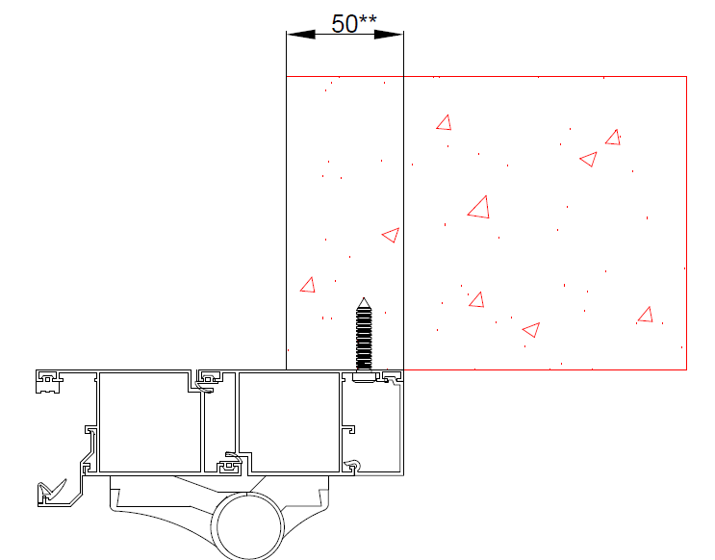
Valitse kieli
Выбрать язык |  |  |  |  |  |  |  |  |  |  |  |  | Otevírání dovnitř
Välj ett språk
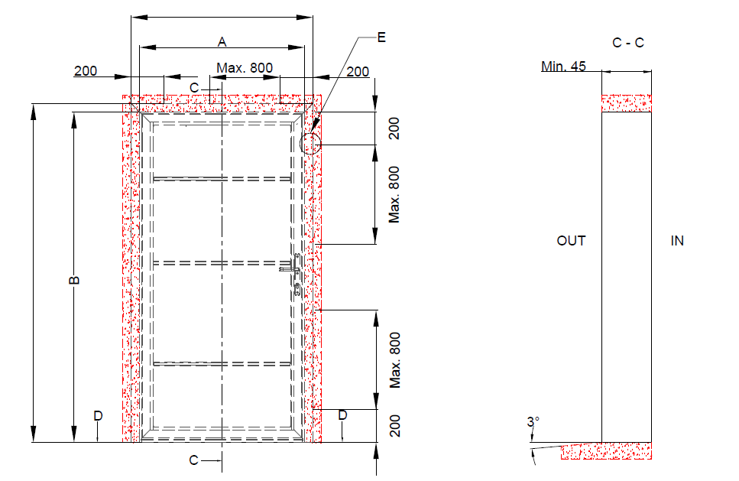
 |  |  | W

 |  |  |  |  |  | Kotící body

H

 |  |  |  |  |  |  |  |  |  |  |  |  |  | ** Doporučená hodnota přesazení rámového profilu za hranu otvoru.

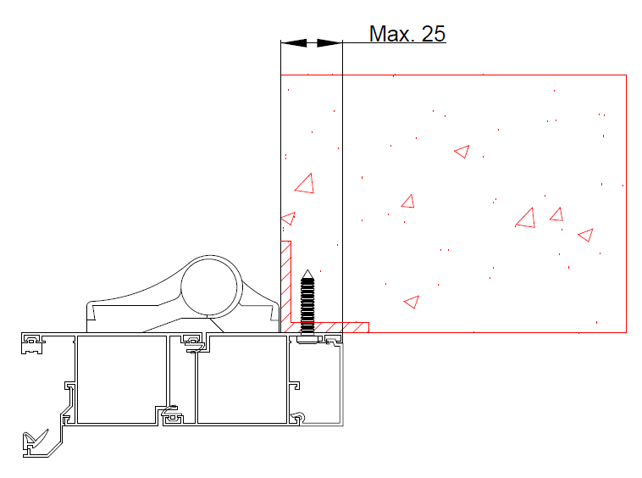

 |  |  |  |  |  |  |  |  |  |  |  |  | Otevírání ven

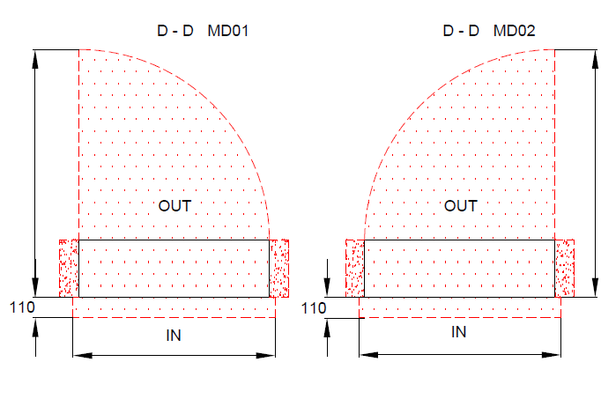
 |  |  |  |  |  |  | 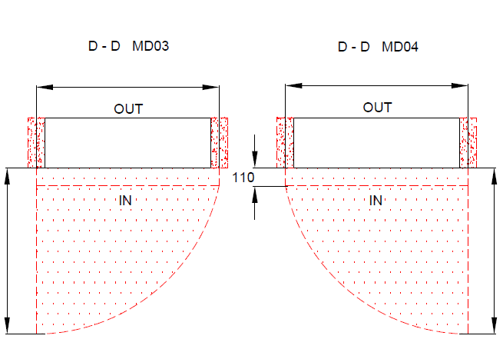 A
 | A

 |  |  |  |  |  |  |  | W |  |  | W

 |  |  |  |  |  |  |  |  |  |  |  |  |  | Izolace |  | Nezbytný volný prostor

 |  |  |  |  |  |  |  |  |  |  |  |  |  | Ocel |  | Beton, pálená cihla, pórobeton
 |  |  |  |  |  |  | A |  |  |  |  | A

 |  | W |  |  | W

 |  |  |  |  |  |  |  |  |  |  |  |  |  |  | Mandoor NG bez přeruš. tep. mostu

 |  |  |  |  |  |  |  |  |  |  |  |  |  |  | Typ montáže: |  | Verze: | Formát:
Plocha na kterou se montuje, musí být rovná a pevná. Otvor musí být svislý a obdelníkový. Podlaha musí být v místě dveří rovná a vodorovná. |  |  |  |  |  |  |  |  |  |  |  |  |  |  | Za otvor |  | 2035 | A4

